КЭ ГЗ
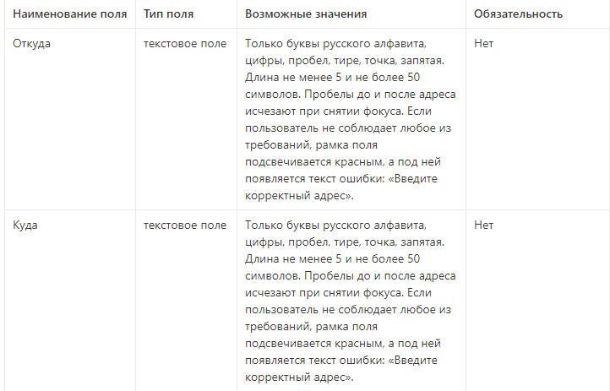
** В поля «Откуда» и «Куда» можно вводить только ограниченное количество адресов из таблицы в требованиях: Усачева, 3; Комсомольский проспект, 18; Зубовский бульвар, 37; М. Пироговская, 25; Хамовнический Вал, 34; Фрунзенская набережная, 46; 3-я Фрунзенская набережная, 12. Используй их в качестве тестовых данных. Если для определенного класса эквивалетности или граничного значения эти адреса не подходят, то придумай свой адрес.
Проверка полей "Откуда" и "Куда" |  |  |  |  |  | Требования к полям заполнения
Группа проверок | Название класса | Границы | Тестовые данные внутри класса (содержимое поля) | Тестовые данные на границах (содержимое поля) | Пояснение и оптимизации
Поле ввода адреса "Откуда" | В поле есть данные (валидно) |  | Усачева, 3
 | Поле пустое (невалидно) |  | «»(0 символов)
 | Длина менее 5 символов(невалидно) | 0.4 | 2 символа - Фр | «»(0 символов) 1 символ - Ф 3 символа - Фру 4 символа - Фрун 5 символов - Фрунз | Отрицательного кол-во сиволом не может быть по этому значение -1 даже не пишем
 | Длина от 5 до 50 символов (валидно) | 5.50 | 21 символов - Фрунзенская улица, 46 | 4 символа - Фру 5 символа - Фрун 6 символа - Фрунз 49 сиволов - площадь Ростовского Стрелкового полка Народного О 50 символов - площадь Ростовского Стрелкового полка Народного Оп 51 символ - площадь Ростовского Стрелкового полка Народного Опо
 | Длина более 50 символов (невалидно) | 51;+∞ | 55 символов - площадь Ростовского Стрелкового полка Народного Ополчен | 50 символов - площадь Ростовского Стрелкового полка Народного Оп 51 символ - площадь Ростовского Стрелкового полка Народного Опо 52 символа - площадь Ростовского Стрелкового полка Народного Опол | Перечеркнутые символы в проверке пунктом выше
 | Русские символы (валидно) |  | М. Пироговская, 25
 | Английские символы (невалидно) |  | Usacheva
 | с пробелом перед адресом |  | ( )Усачева, 3
 | с пробелом после адреса |  | Усачева, 3( )
 | Существующий адрес из БД |  | Хамовнический вал, 34
 | Несуществующий адрес |  | Улица Восстания, 12
 | Цифры (валидно) |  | М. Пироговская, 25
 | Тире(валидно) |  | 3-я Фрунзенская набережная, 12
 | Точка(валидно) |  | М. Пироговская, 25
 | Запятая(валидно |  | М. Пироговская, 25
 | Пробел (валидно) |  | М. Пироговская, 25
 | Спецсимволы (невалидно) |  | Усачева, №3
Группа проверок | Название класса | Границы | Тестовые данные внутри класса (содержимое поля) | Тестовые данные на границах (содержимое поля) | Пояснение и оптимизации
Поле ввода адреса "Куда" | В поле есть данные (валидно) |  | Усачева, 3
 | Поле пустое (невалидно) |  | «»(0 символов)
 | Длина менее 5 символов(невалидно) | 0.4 | 2 символа - Фр | «»(0 символов) 1 символ - Ф 3 символа - Фру 4 символа - Фрун 5 символов - Фрунз | Отрицательного кол-во сиволом не может быть по этому значение -1 даже не пишем
 | Длина от 5 до 50 символов (валидно) | 5.50 | 21 символов - Фрунзенская улица, 46 | 4 символа - Фру 5 символа - Фрун 6 символа - Фрунз 49 сиволов - площадь Ростовского Стрелкового полка Народного О 50 символов - площадь Ростовского Стрелкового полка Народного Оп 51 символ - площадь Ростовского Стрелкового полка Народного Опо
 | Длина более 50 символов (невалидно) | 51;+∞ | 55 символов - площадь Ростовского Стрелкового полка Народного Ополчен | 50 символов - площадь Ростовского Стрелкового полка Народного Оп 51 символ - площадь Ростовского Стрелкового полка Народного Опо 52 символа - площадь Ростовского Стрелкового полка Народного Опол | Перечеркнутые символы в проверке пунктом выше
 | Русские символы (валидно) |  | М. Пироговская, 25
 | Английские символы (невалидно) |  | Usacheva
 | с пробелом перед адресом |  | ( )Усачева, 3
 | с пробелом после адреса |  | Усачева, 3( )
 | Существующий адрес из БД(валидно) |  | Хамовнический вал, 34
 | Несуществующий адрес(невалидно) |  | Архитектора Белова, 5
 | Цифры (валидно) |  | М. Пироговская, 25
 | Тире(валидно) |  | 3-я Фрунзенская набережная, 12
 | Точка(валидно) |  | М. Пироговская, 25
 | Запятая(валидно) |  | М. Пироговская, 25
 | Пробел (валидно) |  | М. Пироговская, 25
 | Спецсимволы (невалидно) |  | Усачева, №3

